G-3.4.
G-3.4. Gráfico de la evolución del número de asalariados según sectores económicos (CNAE-2009). |  | Índice

 | Agricultura | Industria | Construcción | Servicios
2008 | 47.1956675 | 81.5302975 | 67.02028 | 319.6171325
2009 | 50.336605 | 65.2039525 | 43.70423 | 317.4980325
2010 | 57.7543575 | 62.6699775 | 42.01039 | 305.5068
2011 | 59.5471025 | 60.9993875 | 32.8266475 | 298.8624375
2012 | 54.453675 | 62.0423175 | 24.4159575 | 294.73865
2013 | 57.427765 | 60.1975875 | 18.2830725 | 288.2950225
2014 | 57.9385225 | 59.9516725 | 21.245225 | 298.56985
2015 | 56.6696975 | 59.27309 | 19.076295 | 303.7710575
2016 | 67.4448075 | 65.980915 | 18.098175 | 316.9741575
2017 | 69.63786 | 65.5408775 | 26.14386 | 328.376225
2018 | 69.141875 | 72.9418625 | 26.42484 | 338.1672325
2019 | 60.81452 | 76.93602 | 30.789765 | 350.8073925
2020 | 62.1638675 | 74.241215 | 27.6624275 | 352.146145

 | Metodología 2005. Base Poblacional 2011.

 | Fuente: INE. Encuesta de Población Activa

G-3.6.
G-3.6. Gráfico de los contratos de trabajo indefinidos iniciales y contratos convertidos en indefinidos según tipo. |  | Índice

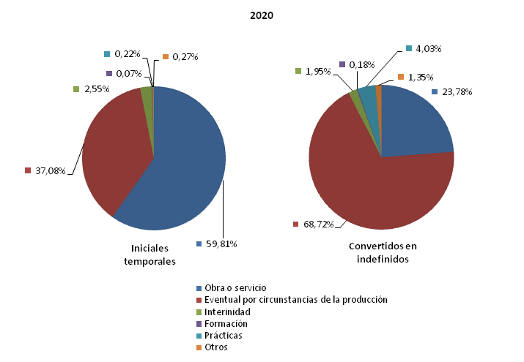

 | Fuente: Servicio Público de Empleo Estatal. Estadística de Contratos Registrados

G-3.7.
G-3.7. Gráfico de la evolución del número de accidentes de trabajo que han causado baja laboral según sector de actividad. |  | Índice

 | Agricultura | Industria | Construcción | Servicios | No clasificables
1990 | 2806 | 9029 | 4449 | 5571 | 0
1991 | 2714 | 8250 | 3901 | 5429 | 0
1992 | 2619 | 7152 | 3448 | 4975 | 0
1993 | 2699 | 5616 | 2697 | 4897 | 0
1994 | 3419 | 5853 | 2938 | 5215 | 0
1995 | 4261 | 6785 | 3635 | 5721 | 0
1996 | 4750 | 6959 | 3629 | 5979 | 0
1997 | 6272 | 8001 | 4518 | 6375 | 0
1998 | 6362 | 9077 | 5765 | 7231 | 0
1999 | 6192 | 10400 | 7005 | 8281 | 0
2000 | 5264 | 10519 | 7552 | 8969 | 0
2001 | 3565 | 9399 | 7023 | 8308 | 294
2002 | 3101 | 8554 | 6504 | 8104 | 615
2003 | 2390 | 6739 | 6214 | 7807 | 661
2004 | 2204 | 6687 | 6828 | 8180 | 0
2005 | 2052 | 7134 | 7937 | 9031 | 0
2006 | 2155 | 7311 | 8255 | 9410 | 0
2007 | 2103 | 7267 | 8084 | 9948 | 0
2008 | 2030 | 5813 | 5576 | 8826 | 0
2009 | 1914 | 3946 | 3373 | 8032 | 0
2010 | 2066 | 3612 | 2538 | 7313 | 0
2011 | 2067 | 3280 | 1989 | 7154 | 0
2012 | 2372 | 2603 | 1190 | 5253 | 0
2013 | 2774 | 2630 | 888 | 5411 | 0
2014 | 3033 | 2739 | 934 | 5847 | 0
2015 | 3683 | 3072 | 1153 | 6461 | 0
2016 | 3783 | 3260 | 1302 | 6837 | 0
2017 | 4086 | 3448 | 1519 | 7355 | 0
2018 | 3705 | 3725 | 1798 | 7381 | 0
2019 | 3753 | 3999 | 2036 | 7769 | 0
2020 | 3534 | 3800 | 1974 | 6473 | 0

 | Fuente: Instituto de Seguridad y Salud Laboral

G-3.9.
G-3.9. Gráfico de la evolución de las autorizaciones de trabajo concedidas a extranjeros según sexo. |  | Índice

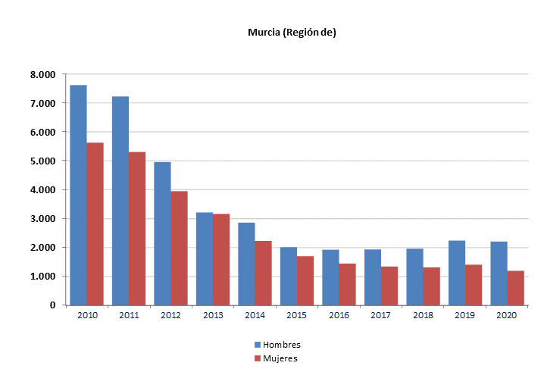

 | Murcia es la provincia del centro de trabajo.

 | Fuente: Ministerio de Trabajo y Economía Social. Estadística de Autorizaciones de Trabajo a Extranjeros

